Tabelle1
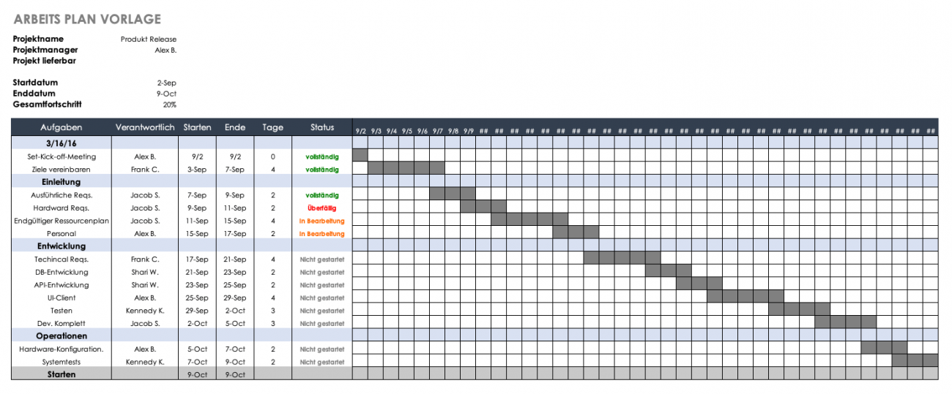
Zeitplan

Projektname | Entwicklung eines Intelligenten Empfehlungssystems
Startdatum | 2025-05-20
Enddatum | 2025-06-17
Bearbeiter | Carina Halter (2000130) Laura Mirwald (3816633) Semian Finné (8543533) Tristan Bihler (5893076)

 |  | KW 21 |  |  |  |  |  | KW22 |  |  |  |  |  |  | KW23 |  |  |  |  |  |  | KW24 |  |  |  |  |  |  | KW25
Aufgaben | Verantwortlicher | 20.5 | 21.5 | 22.5 | 23.5 | 24.5 | 25.5 | 26.5 | 27.5 | 28.5 | 29.5 | 30.5 | 31.5 | 1.6 | 2.6 | 3.6 | 4.6 | 5.6 | 6.6 | 7.6 | 8.6 | 9.6 | 10.6 | 11.6 | 12.6 | 13.6 | 14.6 | 15.6 | 16.6 | 17.6
Vorbereitungen
Wählen der Aufgabenstellung | Alle
Zeitaufteilung der Projekte C++ & Python | Alle
Projekt vestehen und Ziele definieren | Alle
Konzept ausarbeiten | Alle
Strukturen und Aufbau besprechen | Alle
Vorläufiger PAP erstellen | Semian
Entwicklung
Coden - MVC Aufbau | Tristan
Listen erstellen | Tristan
GUI erstellen | Carina
Coden - Funktion | Alle
Testen | Laura
Optimieren und Anpassungen | Laura, Tristan
Dokumentation
Dokumentation erstellen | Carina
Präsentation erstellen | Semian
Treffen für Rücksprachen

Verantwortlicher: damit ist gemeint, dass dieser sich auf die Aufgabe spezialisiert hat, und diese verwaltet/koordiniert hat. Nicht dass dieser die Aufgabe alleine bewältigen musste

 |  |  | = an diesen Tagen wurde jeweils an dem entsprechenden Themen gearbeitet

